DataManager_V1.0.2
①
①
① | 작업할 DB의 접속정보를 입력한 뒤, 연결한다.
② | 작업DB에 복사할 원본DB를 선택한다.
③ | [EXCUTE] 버튼을 누르면 ②원본DB의 데이터를 ①DB Name으로 동기화 작업 시작한다.

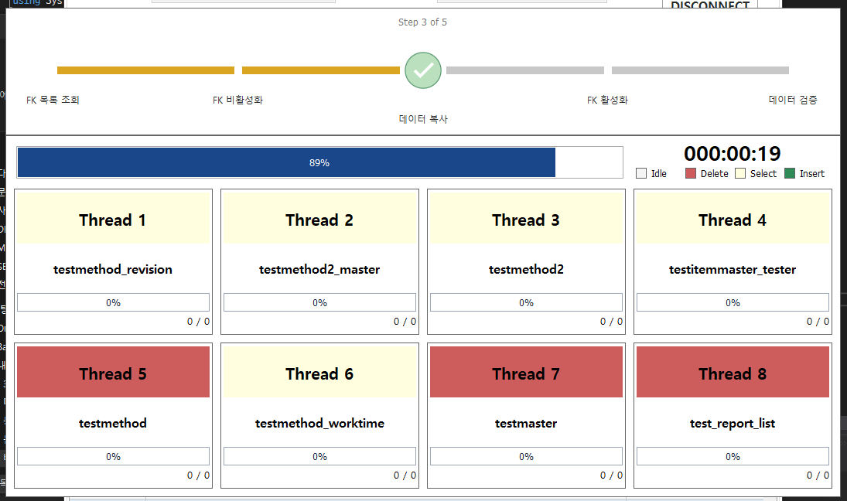
② -> ① 데이터 이전

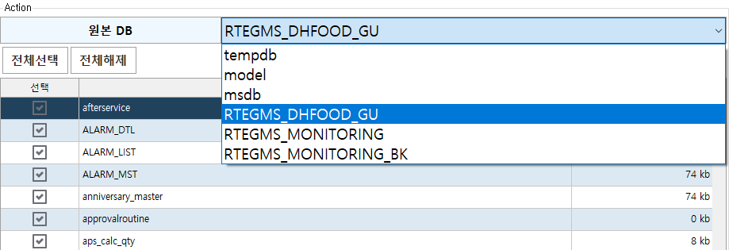
②

②

③

#데이터베이스 이름 변경 쿼리
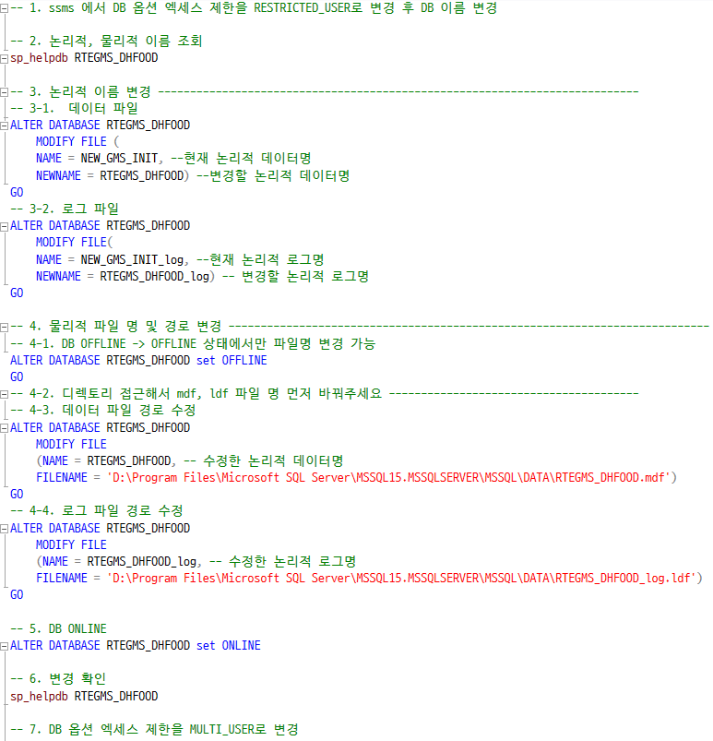

<논리적 이름>
<물리적 주소>

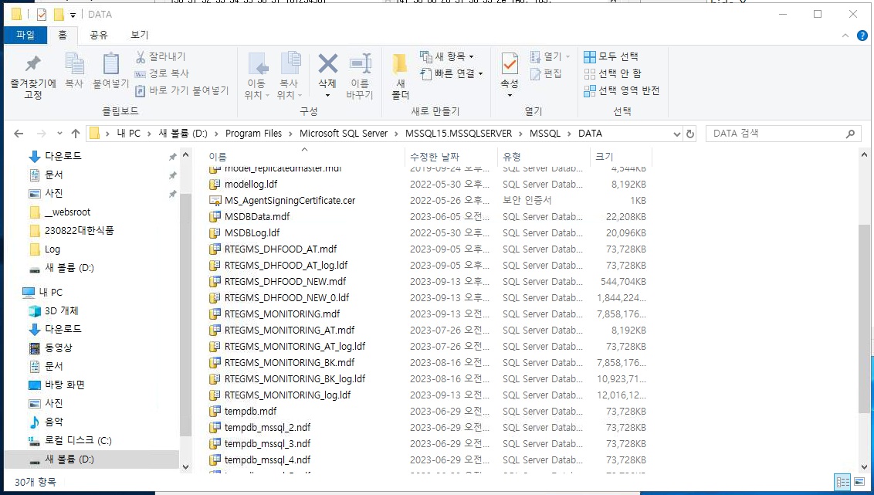

④ - 3

④ - 2
RTEGMS_DHFOOD.mdf RTEGMS_DHFOOD_log.ldf

